상품제안서
탁상 달력 250*180 (독판/주문제작) | 상품코드: S43647

 |  |  |  |  |  |  | 02-713-8555 | www.synergygift.co.kr
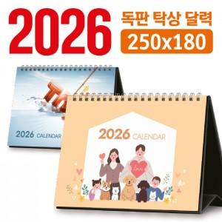

【상세/제작정보】

【인쇄/포장옵션】 | 풀칼라 / 달력봉투

【공급단가】 | 수량 | 100~ | 300~ | 500~ | 1,000~ | 3,000~
*VAT별도 | 단가 | 6,210원 | 2,880원 | 2,190원 | 1,480원 | 1,240원

【상품 URL】 | https://www.synergygift.co.kr:443/src/goods_detail.php?gdno=43647

